画面
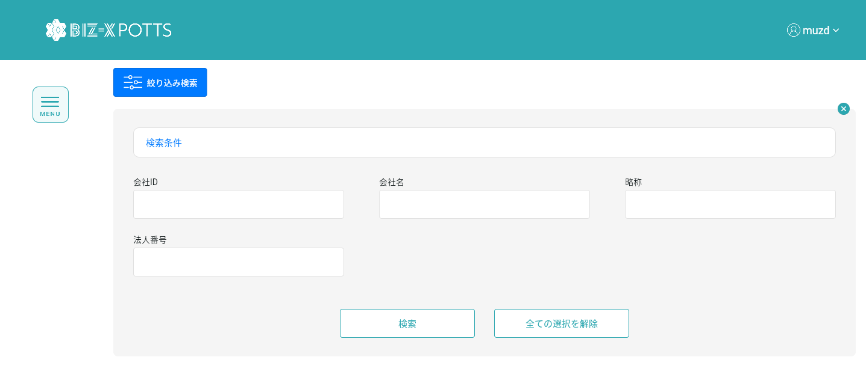
機能設計書 |  | システム名 | プロジェクト名 | 登録日付 |  | 更新日付
 |  | Biz-X POTTS
画面レイアウト |  | サブシステム名 | 機能名名 | 登録担当者 |  | 更新担当者
 |  | マスタ | 会社情報マスタ管理

 | 画面レイアウト

 |  |  |  |  | クリア：データを消去し、ページ状態に戻す
 |  |  |  |  | 明細：グレーボタン：登录
 |  |  |  |  | 修正：正常ボタン：修正
 |  |  |  |  | 初期化：通常ボタン：登録

画面 (SP)
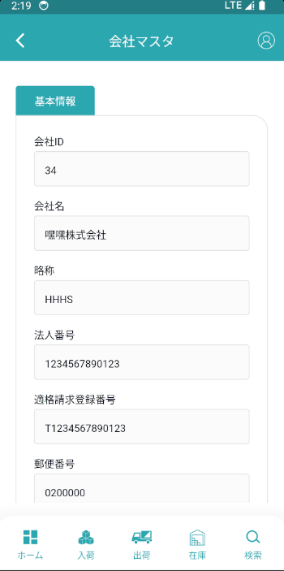
機能設計書 |  | システム名 | プロジェクト名 | 登録日付 | 更新日付
 |  | Biz-X POTTS
画面レイアウト |  | サブシステム名 | 機能名名 | 登録担当者 | 更新担当者
 |  | マスタ | 会社情報マスタ管理

 | 画面レイアウト

画面項目定義 (SP)
機能設計書 |  |  | システム名 |  |  |  | プロジェクト名 |  |  |  |  |  | 登録日付 |  |  | 更新日付
 |  |  | Biz-X POTTS
画面項目定義 |  |  | サブシステム名 |  |  |  | 機能名名 |  |  |  |  |  | 登録担当者 |  |  | 更新担当者
 |  |  | マスタ |  |  |  | 会社情報マスタ管理

No | 項目名 | ID | 種類 | 属性 | DB 桁数 | 画面 桁数 | IO | タブ | 必須 | 表示 | 配置 | IME | ref | chk | 書式 |  | 概要 | 登録時仕様 |  | 更新時仕様
 |  |  |  |  |  |  |  |  |  |  |  |  |  |  |  |  |  | 取得元 | 仕様 | 取得元 （照会/削除も同様） | 仕様
PC端参照
 | 基本情報
 | 会社ID |  |  |  |  |  |  |  |  |  |  |  |  |  |  |  | 修正時表示、非活性 | mtb_company(会社情報マスタ) | 会社ID
 | 会社名 |  |  |  |  |  |  |  |  |  |  |  |  |  |  |  |  | mtb_company(会社情報マスタ) | 会社名_名称
 | 略称 |  |  |  |  |  |  |  |  |  |  |  |  |  |  |  |  | mtb_company(会社情報マスタ) | 会社名_略称
 | 法人番号 |  |  |  |  |  |  |  |  |  |  |  |  |  |  |  |  | mtb_company(会社情報マスタ) | 法人番号
 | 適格請求登録番号 |  |  |  |  |  |  |  |  |  |  |  |  |  |  |  |  | mtb_company(会社情報マスタ) | 適格請求登録番号
 | 郵便番号 |  |  |  |  |  |  |  |  |  |  |  |  |  |  |  |  | mtb_company(会社情報マスタ) | 郵便番号
 | 都道府県 |  |  |  |  |  |  |  |  |  |  |  |  |  |  |  |  | mtb_company(会社情報マスタ) | 住所１
 | 市区町村 |  |  |  |  |  |  |  |  |  |  |  |  |  |  |  |  | mtb_company(会社情報マスタ) | 住所２
 | 住所 |  |  |  |  |  |  |  |  |  |  |  |  |  |  |  |  | mtb_company(会社情報マスタ) | 住所３
 | 電話番号 |  |  |  |  |  |  |  |  |  |  |  |  |  |  |  |  | mtb_company(会社情報マスタ) | 電話番号
 | FAX番号 |  |  |  |  |  |  |  |  |  |  |  |  |  |  |  |  | mtb_company(会社情報マスタ) | FAX番号
 | Webサイト |  |  |  |  |  |  |  |  |  |  |  |  |  |  |  |  | mtb_company(会社情報マスタ) | URL
 | E-MAIL |  |  |  |  |  |  |  |  |  |  |  |  |  |  |  |  | mtb_company(会社情報マスタ) | email
 | 状態 |  |  |  |  |  |  |  |  |  |  |  |  |  |  |  | ドロップダウンボックス 1:存続 2：申込 3:退会 | mtb_company(会社情報マスタ) | 状態
 | 強制出荷 |  |  |  |  |  |  |  |  |  |  |  |  |  |  |  | 0 : 通常出荷 1 : 強制出荷 | mtb_company(会社情報マスタ) | 強制出荷フラグ
 | 検索条件
 | 会社ID |  |  |  |  |  |  |  |  |  |  |  |  |  |  |  |  | mtb_company(会社情報マスタ) | 会社ID
 | 会社名 |  |  |  |  |  |  |  |  |  |  |  |  |  |  |  |  | mtb_company(会社情報マスタ) | 会社名_名称
 | 略称 |  |  |  |  |  |  |  |  |  |  |  |  |  |  |  |  | mtb_company(会社情報マスタ) | 会社名_略称
 | 法人番号 |  |  |  |  |  |  |  |  |  |  |  |  |  |  |  |  | mtb_company(会社情報マスタ) | 法人番号
 | 会社明細一覧
 | 会社ID |  |  |  |  |  |  |  |  |  |  |  |  |  |  |  |  | mtb_company(会社情報マスタ) | 会社ID
 | 会社名 |  |  |  |  |  |  |  |  |  |  |  |  |  |  |  |  | mtb_company(会社情報マスタ) | 会社名_名称
 | 略称 |  |  |  |  |  |  |  |  |  |  |  |  |  |  |  |  | mtb_company(会社情報マスタ) | 会社名_略称
 | 法人番号 |  |  |  |  |  |  |  |  |  |  |  |  |  |  |  |  | mtb_company(会社情報マスタ) | 法人番号
 | 適格請求登録番号 |  |  |  |  |  |  |  |  |  |  |  |  |  |  |  |  | mtb_company(会社情報マスタ) | 適格請求登録番号
 | 郵便番号 |  |  |  |  |  |  |  |  |  |  |  |  |  |  |  |  | mtb_company(会社情報マスタ) | 郵便番号
 | 都道府県 |  |  |  |  |  |  |  |  |  |  |  |  |  |  |  |  | mtb_company(会社情報マスタ) | 住所１
 | 市区町村 |  |  |  |  |  |  |  |  |  |  |  |  |  |  |  |  | mtb_company(会社情報マスタ) | 住所２
 | 住所 |  |  |  |  |  |  |  |  |  |  |  |  |  |  |  |  | mtb_company(会社情報マスタ) | 住所３
 | 電話番号 |  |  |  |  |  |  |  |  |  |  |  |  |  |  |  |  | mtb_company(会社情報マスタ) | 電話番号
 | FAX番号 |  |  |  |  |  |  |  |  |  |  |  |  |  |  |  |  | mtb_company(会社情報マスタ) | FAX番号
 | Webサイト |  |  |  |  |  |  |  |  |  |  |  |  |  |  |  |  | mtb_company(会社情報マスタ) | URL
 | E-MAIL |  |  |  |  |  |  |  |  |  |  |  |  |  |  |  |  | mtb_company(会社情報マスタ) | email
 | 状態 |  |  |  |  |  |  |  |  |  |  |  |  |  |  |  |  | mtb_company(会社情報マスタ) | 状態
 | 強制出荷 |  |  |  |  |  |  |  |  |  |  |  |  |  |  |  |  | mtb_company(会社情報マスタ) | 強制出荷フラグ

イベント仕様 (SP)
機能設計書 |  |  | システム名 |  | プロジェクト名 | 登録日付 |  | 更新日付
 |  |  | Biz-X POTTS
イベント仕様 |  |  | サブシステム名 |  | 機能名名 | 登録担当者 |  | 更新担当者
 |  |  | マスタ |  | 会社情報マスタ管理

PC端参照
No | 対象 | イベント |  | 処理内容 |  |  | 備考
 |  | 初期化 |  | 検索データが画面に表示される 検索表：mtb_company(会社情報マスタ) 基本情報が空で、登録可能な状態に戻ります
 |  | クリア |  | 基本情報の項目のデータを消去し、ページ状態をページ状態に戻す
 |  | 登録/修正 |  | 登録/修正：必須項目がすべて記入されているかどうかをチェック 「会社名_略称」唯一チェックして、DBに存在する会社略称に登録したり修正したりすることはできません エラーメッセージ「会社略称はすでに存在しますので、修正してください」を表示する チェックが通過したら、データを挿入/更新する 挿入/更新表：mtb_company（会社情報マスタ）
 | 検索条件 | 検索 |  | 設定された検索条件に基づいて検索を行う 検索表：mtb_company（会社情報マスタ） 条件：「会社ID」＝画面入力の「会社ID」 「会社名_名称」like画面入力の「会社名」 「会社名_略称」like画面入力の「略称」 「法人番号」＝画面入力の「法人番号」 検索結果が画面に表示される
 |  | 検索条件全解除 |  | 現在記入されている検索条件をクリアする
 | table一覧データ | 明細 |  | 明細をクリックすると、対応データが基本情報に表示されます。変更できません。登録ボタンはグレーです
 | table一覧データ | 修正 |  | 修正をクリックすると、対応データが基本情報に表示されます。修正可能です。クリック修正、データを更新する

